Ⅰ-1～７
１．位置及び範囲

藤岡市の位置
東西 | 地名 | 経度（東経） |  | 南北 | 地名 | 緯度（北緯）
極東 | 岡之郷 | 139度6分40秒 |  | 極南 | 坂原 | 36度6分56秒
極西 | 上日野 | 138度48分34秒 |  | 極北 | 中島 | 36度17分28秒

市役所の位置 |  | 経度・緯度 |  | 鬼石支所の位置 |  | 経度・緯度
藤岡市中栗須327 |  | 東経139度4分41秒 |  | 藤岡市鬼石170-1 |  | 東経139度3分40秒
 |  | 北緯36度15分19秒 |  |  |  | 北緯36度9分18秒

２．広ぼう及び海抜

広ぼう |  |  | 海抜
東西 | 南北 | 面積 | 最高(赤久縄山頂) |  | 最低(烏川河川敷) |  | 市役所（前庭）
31.267㎞ | 19.511km | 180.29k㎡ | 1,522.3ｍ |  | 57.3ｍ |  | 82.96ｍ
※平成26年10月1日 国土地理院により総面積を変更。

３．市域の変遷

年月日 |  | 地域の移動 |  |  |  |  |  | 面 積
昭和29年 4月 1日 |  | 町村合併促進法に基づき、藤岡、神流、小野、美土里、美九里の １町４村をもって藤岡市を設置 市制施行 |  |  |  |  |  | 51.90k㎡

昭和30年 3月 1日 |  | 平井村および日野村を編入 |  |  |  |  |  | 128.30k㎡
昭和31年12月 1日 |  | 立石新田の一部を多野郡新町へ区域変更 (0.59k㎡) |  |  |  |  |  | 127.71k㎡
昭和63年10月 1日 |  | 国土地理院により地積変更 |  |  |  |  |  | 127.72k㎡
平成 7年 1月24日 |  | 国土地理院により地積変更 |  |  |  |  |  | 127.64k㎡
平成18年 1月 1日 |  | 鬼石町を編入 |  |  |  |  |  | 180.09k㎡
平成26年10月 1日 |  | 国土地理院により地積変更 |  |  |  |  |  | 180.29k㎡

４．地区別面積
 |  |  |  |  |  |  |  | 単位：ｋ㎡
地 区 | 総 数 | 藤 岡 | 神 流 | 小 野 | 美土里 | 美九里 | 平 井 | 日 野 | 鬼石
面 積 | 180.29 | 7.60 | 6.60 | 9.43 | 8.00 | 19.60 | 11.40 | 65.01 | 52.45
※平成26年10月1日 国土地理院により総面積を変更、地区別面積の公表はなし。
表中の地区別面積は総面積変更前の数値。

５．主な山の高さ

山 名 |  | 標 高（ｍ）
赤久縄山 |  | 1,522.3
西御荷鉾山 |  | 1,286.3
東御荷鉾山 |  | 1,246.0
オドケ山 |  | 1,164.0
雨降山 |  | 1,013.0
桜山（虚空蔵山） |  | 591.0
庚 申 山 |  | 189.4

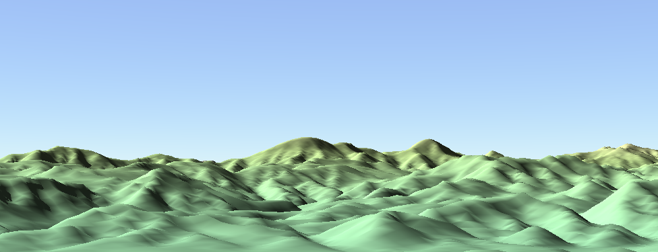

雨降山
東御荷鉾山
西御荷鉾山
オドケ山
赤久縄山

６．標高別面積

藤岡市 |  |  |  |  | 旧鬼石町
標高（ｍ） |  | 面 積(k㎡) | 構成比 (％) |  | 標高（ｍ） |  | 面 積(k㎡) | 構成比 (％)
総 数 |  | 127.64 | 100.0 |  | 総 数 |  | 52.45 | 100.0
0 ～ 100 |  | 32.96 | 25.8 |  | 0 ～ 100 |  | 0.0 | 0.0
101 ～ 200 |  | 26.09 | 20.5 |  | 101 ～ 200 |  | 5.98 | 11.4
201 ～ 400 |  | 18.65 | 14.6 |  | 201 ～ 400 |  | 16.94 | 32.3
401 ～ 600 |  | 18.87 | 14.8 |  | 401 ～ 600 |  | 17.1 | 32.6
601 ～ 800 |  | 13.46 | 10.5 |  | 601 ～ 800 |  | 8.76 | 16.7
801 ～1,000 |  | 7.85 | 6.2 |  | 801 ～1,000 |  | 2.83 | 5.4
1,000 以上 |  | 9.76 | 7.6 |  | 1,000 以上 |  | 0.84 | 1.6
※平成26年10月1日 国土地理院により総面積を変更、標高別面積の公表はなし。

標高別面積
 | 旧鬼石町 | 藤岡市
0 ～ 100 | 0 | 32.96
101 ～ 200 | 5.98 | 26.09
201 ～ 400 | 16.94 | 18.65
401 ～ 600 | 17.1 | 18.87
601 ～ 800 | 8.76 | 13.46
801 ～1,000 | 2.83 | 7.85
1,000 以上 | 0.84 | 9.76

７．学校の高さ

小学校 |  |  |  |  | 中学校
学 校 名 |  | 標 高（ｍ） |  |  | 学 校 名 |  | 標 高（ｍ）
藤岡第一小学校 |  | 92.0 |  |  | 東中学校 |  | 94.3
藤岡第二小学校 |  | 85.5 |  |  | 北中学校 |  | 80.3
神流小学校 |  | 74.7 |  |  | 小野中学校 |  | 71.0
小野小学校 |  | 70.4 |  |  | 西中学校 |  | 107.4
美土里小学校 |  | 93.1 |  |  | 鬼石中学校 |  | 138.8
美九里東小学校 |  | 103.3 |  |  | ※校舎前の校庭を計測地点とした。
美九里西小学校 |  | 138.1
平井小学校 |  | 117.3
日野小学校 |  | 151.8
鬼石北小学校 |  | 124.4
鬼石小学校 |  | 149.7

Ⅰ‐８・９
８．湖沼
湖沼名 | 所在地 |  | 周囲 | 面積 | 水深 | 貯水量 | 用途
 |  |  | ㎞ | k㎡ | ｍ | 万t
三 名 湖 | 藤岡市 | 矢場 | 4.0 | 0.131 | 18 | 134 | 農業用水
矢場貯水池 | 〃 | 矢場 | 1.0 | 0.039 | 5 | 10 | 〃
保美貯水池 | 〃 | 保美 | 0.4 | 0.005 | 8 | 4 | 〃
牛秣貯水池 | 〃 | 金井 | 3.0 | 0.096 | 22 | 90 | 〃
竹 沼 | 〃 | 緑埜 | 4.5 | 0.132 | 20 | 97 | 〃
大神場貯水池 | 〃 | 西平井 | 0.6 | 0.01 | 3 | 5 | 〃
神 流 湖 | 〃 | 保美濃山・ 坂原 | 20.0 | 3.270 | 126 | 13000 | 飲料水
神 水 湖 | 〃 | 譲原 | － | 0.083 | 7.45 | 23.5 | 〃

９．地目別面積
 |  |  |  |  |  | 各年１月１日現在 |  | 単位：ha
年 次 | 総面積 | 田 | 畑 | 宅 地 | 山 林 | 原 野 | 雑種地 | その他 | 地区 | 田 | 畑 | 宅 地 | 山 林 | 原 野 | 雑種地 | その他
平成27年 | 18029.0 | 998.3 | 1754.4 | 1586.4 | 6001.9 | 116.4 | 1134.9 | 6436.7 | 面積 | 977.3 | 1703.2 | 1629.5 | 5994.4 | 117.4 | 1180.9 | 6426.3
28 | 18029.0 | 989.6 | 1741.6 | 1592.7 | 6002.6 | 116.7 | 1148.5 | 6437.3
29 | 18029.0 | 987.3 | 1731.8 | 1597.7 | 5993.6 | 116.7 | 1153.0 | 6448.9
30 | 18029.0 | 981.0 | 1714.8 | 1615.5 | 6000.0 | 117.4 | 1160.3 | 6440.1
31 | 18029.0 | 977.3 | 1703.2 | 1629.5 | 5994.4 | 117.4 | 1180.9 | 6426.3
 |  |  |  |  |  |  |  | 資料：固定資産税概要調書

地区別面積の割合（平成３１年１月１日現在）

